상품제안서
고투명 꽈배기긴자루0.5T | 상품코드: S20032

 |  |  |  |  |  |  | 02-713-8555 | www.synergygift.co.kr
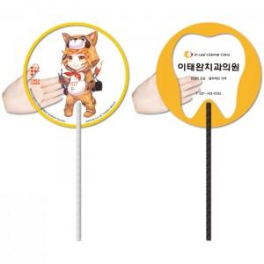

【상세/제작정보】 | <p><span style="font-size: 14pt;">※ 최소수량 1,000개이며 1,000개 단위로 주문 가능합니다.</span></p><p><span style="background-color: rgb(255, 255, 255); font-family: dotum; font-size: 14pt;">※고투명원단 특성상 공정과정 중 스크레치 발생될 수 있습니다.</span></p><p><span style="font-size: 14pt;">※​ 배송비 별도 상품입니다.​</span></p>

【인쇄/포장옵션】 | 풀칼라 / 포장불가능

【공급단가】 | 수량 | 1,000~ | 3,000~ | 5,000~ | 10,000~ | 30,000~
*VAT별도 | 단가 | 400원 | 360원 | 320원 | 270원 | 250원

【상품 URL】 | https://www.synergygift.co.kr:443/src/goods_detail.php?gdno=18939

